会員ファイル
画面仕様書 |  |  | システム名称 |  |  |  |  |  |  | 作成日

名称 | frmPassChange |  | No |  |  |  |  |  |  | 作成者

 |  |  |  |  |  |  | 画面詳細
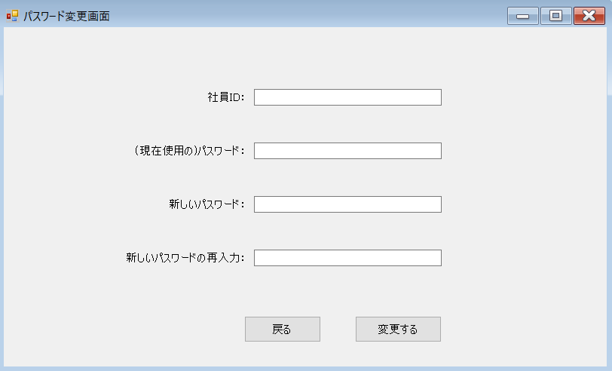
 |  |  |  |  |  |  | フォーム名 |  | パスワード変更画面

 |  |  |  |  |  |  | 画面サイズ
1
 |  |  |  |  |  |  | 背景色

2
 |  |  |  |  |  |  | 文字種類 |  | メイリオ

 |  |  |  |  |  |  | 文字サイズ |  | 9pt
3
 |  |  |  |  |  |  | 文字色
4
 |  |  |  |  |  |  | 画面説明
 |  |  |  |  |  |  | 新しいパスワードに変更するための画面。
 |  |  |  |  |  |  | ①、②に自分のIDと現在使っているパスワード
6
5
 |  |  |  |  |  |  | ③、④に新しいパスワードを入力し、
 |  |  |  |  |  |  | ⑤のボタンを押し、あっていればメッセージボックスで
 |  |  |  |  |  |  | 「変更しました」と表示する。間違っていれば
 |  |  |  |  |  |  | 「IDまたはパスワードが正しくありません」と表示する。
 |  |  |  |  |  |  | ⑥のボタンでホーム画面に戻る。

 | 名前 | 使用コントロール | 名称 | 文字形式 | 初期値 | 必須入力 | TAB順 | 桁制限 | その他
1 | 社員ID： | label | label1 | 全角
2 |  | textbox | fPCIdTBox | 半角 |  | 〇 | 1 | 7 | ①社員IDを入力するテキストボックス
3 | (現在使用の)パスワード： | label | label2 | 全角
4 |  | textbox | fPCTBox | 半角 |  | 〇 | 2 | 50 | ②現在使っているパスワードを入力するテキストボックス
5 | 新しいパスワード： | label | label3 | 全角
6 |  | textbox | fPCNPTBox | 半角 |  | 〇 | 3 | 50 | ③新しいパスワードを入力するテキストボックス
7 | 新しいパスワードの再入力： | label | label4 | 全角
8 |  | textbox | fPCRNPTBox | 半角 |  | 〇 | 4 | 50 | ④新しいパスワードを再入力するテキストボックス
9 | 変更する | button | fPCChangeBtn |  |  |  | 5 |  | ⑤パスワードを変更する
10 | 戻る | button | fPCBackBtn |  |  |  | 6 |  | ⑥ホーム画面に戻る
11
12
13
14
15
16
17
18
19
20
21
22
23
24
25
26
27
28
29
30

その他

